Cités Educatives
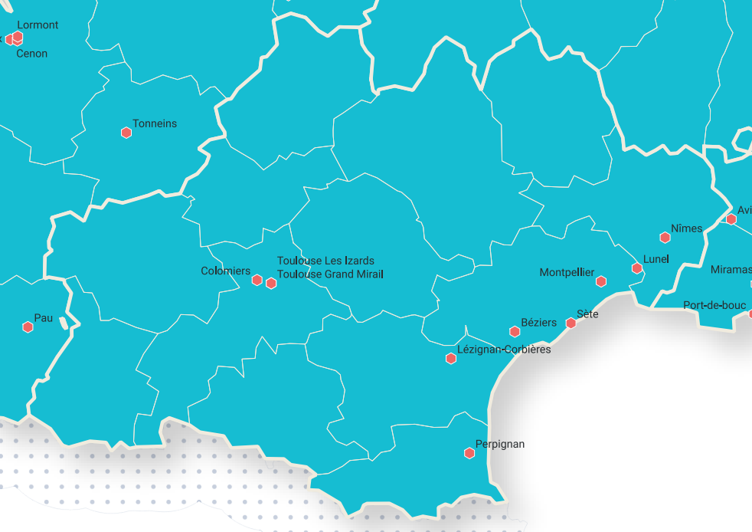
31 | colomiers | source
31 | Toulouse Les Izards
31 | Toulouse Grand Mirail
11 | Lézignan Corbières
34 | Béziers
34 | Montpellier
34 | Sète
34 | Lunel
30 | Nîmes

